Sheet2
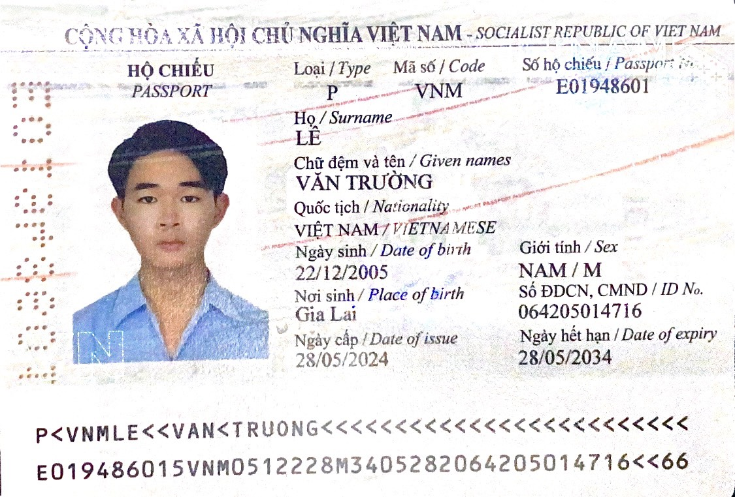
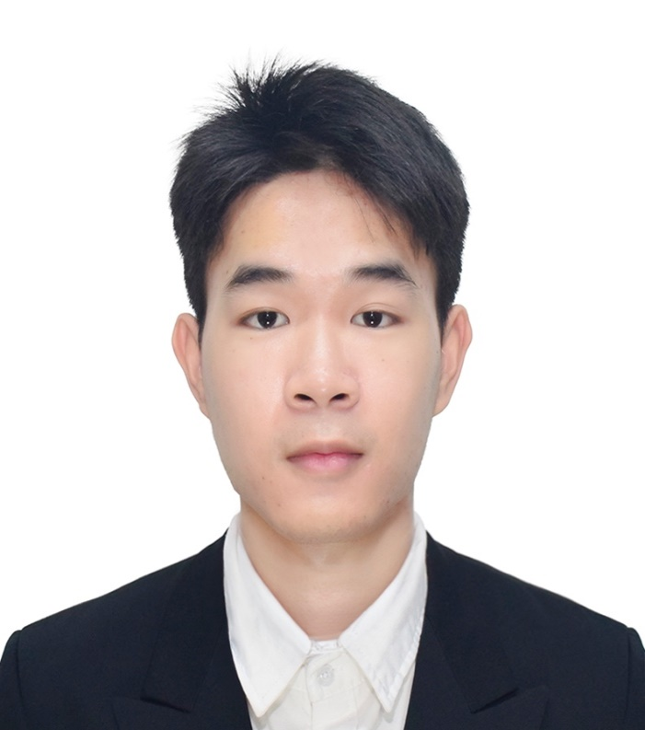
STT | Họ và Tên như trên CCCD/Passport | Giới tính | Quốc tịch | Sinh viên đang học năm thứ mấy? | Sinh viên thuộc trường nào? | Ngành học | Ngành học thuộc Khoa nào? | Số điện thoại | Email | Số passport | Nơi cấp passport | Quốc gia cấp passport | Ngày cấp passport | Ngày hết hạn passport | Tôn giáo | Yêu cầu đặc biệt về ăn uống (nếu có) | Tình trạng sức khỏe đặc biệt (nếu có) | Chứng nhận trình độ ngoại ngữ | Thành tích học thuật | Hoạt động ngoại khóa | Điểm trung bình tích lũy | Hình chụp trang đầu passport (gửi file kèm theo hồ sơ) | Hình chụp sinh viên (gửi file kèm theo hồ sơ)
1

